상품제안서
키친아트 스마트쿡 나피네 인덕션겸용 2종 세트 | 상품코드: S39537

 |  |  |  |  |  |  | 02-713-8555 | www.synergygift.co.kr
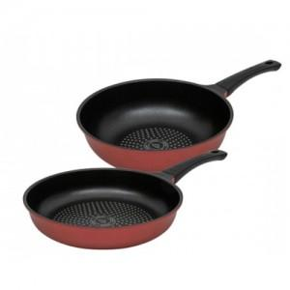

【상세/제작정보】

【인쇄/포장옵션】 | 스티커 / 포장지포장

【공급단가】 | 수량 | 20~ | 50~ | 100~ | 300~ | 500~
*VAT별도 | 단가 | 32,800원 | 30,850원 | 30,030원 | 28,920원 | 28,400원

【상품 URL】 | https://www.synergygift.co.kr:443/src/goods_detail.php?gdno=39537

